Лист1
ID | Title | Playback steps | Actual result | Expected result | Surroundings | Screen
BUG-001 | Не скрывается пароль при вводе | 1) Открыть окно авторизации 2) Ввести пароль | Пароль отображается в первоначальном виде | Каждый символ пароля заменяется на "*" | Проект | 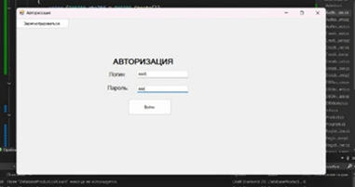
BUG-002 | Не производится поиск карточки по названию | 1) Авторизоваться как администратор или кладовщик 2)Перейти в окно "Склад", далее в окно "Поиск карточки" 3)Ввести название товара | В окне "Управление товарами" ничего не отображается | Вывод товаров с соответствующим названием | Проект | 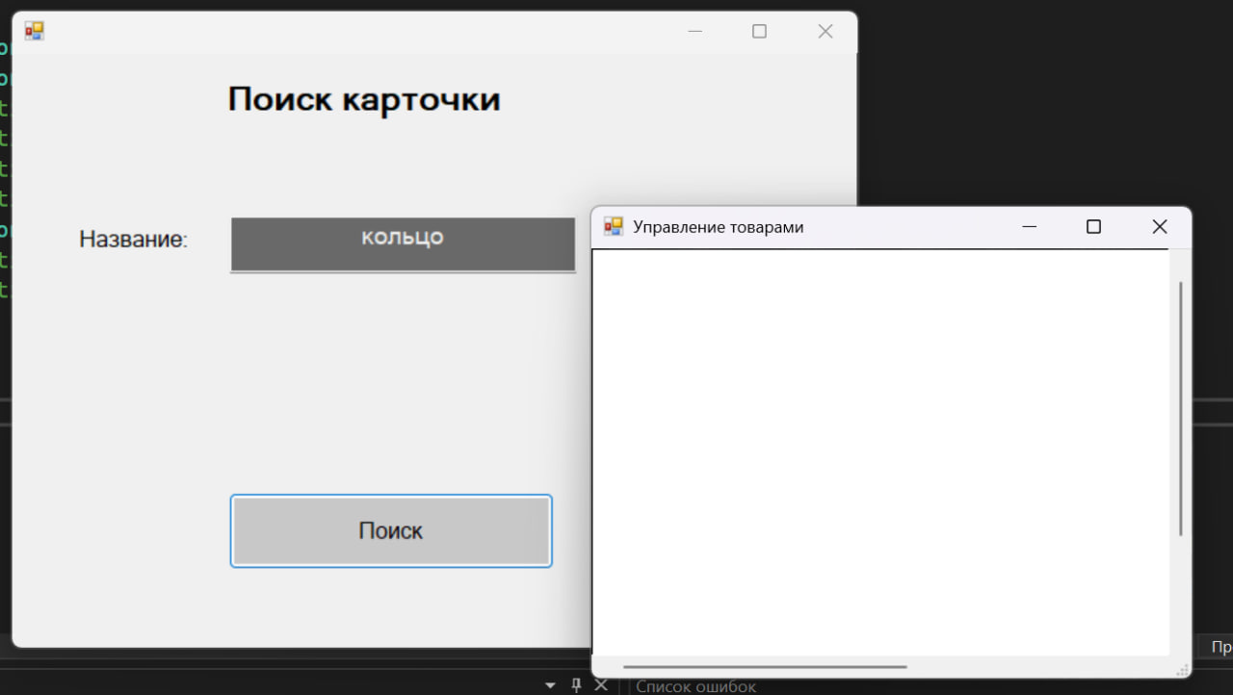
BUG-003 | Не выводится информация о товарах на складе | 1) Авторизоваться как администратор или кладовщик 2)Перейти в окно "Склад" | В окне "Склад" не отображается информация о товарах | Вывод товаров имеющихся на складе | Проект | 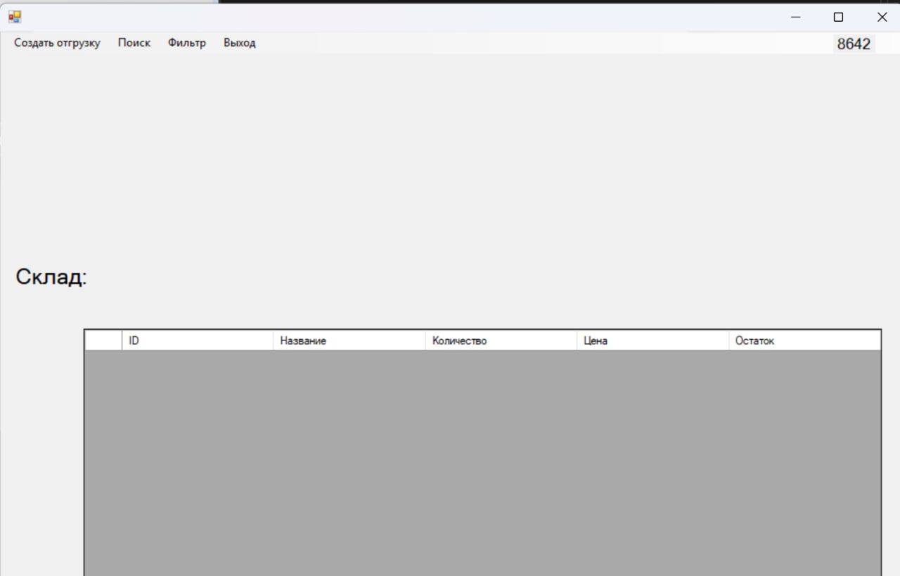
BUG-004 | Не сохраняются имя и фамилия сотрудников в БД | 1) Открыть окно регистрации 2)Зарегистрироваться | В базе данных не заполнены поля Name, Surname | В базе данных заполнены все поля (ID, Login, Password, Name, Surname, Job) | Проект | 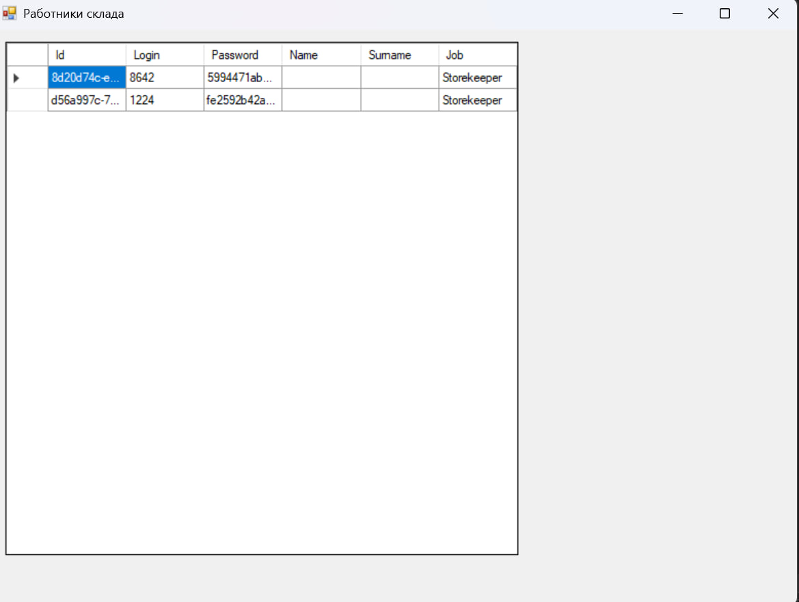
BUG-005 | Несовпадение окна "Склад" с макетом | 1) Авторизоваться в системе как администратор 2) Перейти в окно "Склад" | Меню в левом верхнем углу не совпадает с макетом | Меню в левом верхнем углу совпадает с макетом | Проект

